1. Conformiteits-verklaring
Conformiteitsverklaring
(Opgesteld volgens PPWR Bijlage VIII)

1. Algemene informatie
Voor elke verpakkingstype, verzend-, verzamel- en verkoopverpakking, stel je een comformiteitsverklaring op.
 |  |  | Afbeelding verpakking
Algemene informatie
EU-Conformiteitsverklaring nummer
Bedrijfsnaam
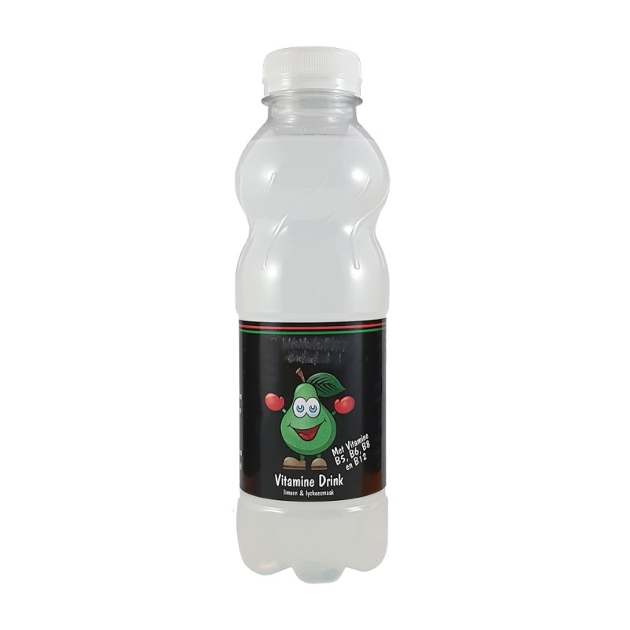
Adres
Rol in de keten |  | -selecteer uit lijst

Beschrijving van het product (indien van toepassing)
Uniek Identificatienummer van het product
Productklasse |  | -selecteer uit lijst
Productnaam

Beschrijving van de verpakkingseenheid
Uniek Identificatienummer van de verpakking
Verpakkingstype |  | -selecteer uit lijst
Hoofdmateriaal [PPWR Bijlage II tabel 1] |  | -selecteer uit lijst
Format / soort verpakking |  | -selecteer uit lijst
Verpakkingonderdelen / weggooi-eenheden
Beschrijving van de verpakking
Eenmalig gebruik / herbruikbaar |  | -selecteer uit lijst

Datum van beoordeling
Datum beoordeling
Herziening van de verklaring

2. PPWR (EU) 2025/40 - Packaging and packaging waste regulation
De onderstaande tabel toont de beoordeling van de verpakking ten opzichte van de relevante artikelen uit de Packaging and Packaging Waste Regulation (PPWR).

Uitzonderingscategorie |  | -selecteer uit lijst
Extra toelichting op uitzondering
Zijn er voor jouw verpakking eventuele specifieke artikelen die van toepassing zijn, voeg die toe aan de tabel en verklaar dat je daaraan voldoet.

Artikel nr | Ingangsdatum | Onderwerp | Conform | Toelichting / bewijslast
Artikel 5 | 2026-08-12 | Stoffen in verpakkingen (o.a. Substances of Concern, PFAS) | ja / nee / nvt
Artikel 6 | vanaf 2030 | Recyclebaarheid van verpakkingen | ja / nee / nvt
Artikel 7 | vanaf 2030 | Minimum gerecycled content in kunststof verpakkingen | ja / nee / nvt
Artikel 8 | vanaf 12-2-2028 | Biobased grondstoffen | ja / nee / nvt
Artikel 9 | vanaf 12-2-2028 | Composteerbaarheid van verpakkingen | ja / nee / nvt
Artikel 10 | vanaf 2030 | Minimalisatie van verpakking | ja / nee / nvt
Artikel 11 | 2026-08-12 | Herbruikbare verpakkingen | ja / nee / nvt
Artikel 12 | vanaf 12-2-2028 | Etikettering en informatie | ja / nee / nvt
Let op, om compliant te zijn met artikel 6, 10 en 11 moet men op deze drie artikelen een kwalitatieve beschrijving geven over de beoordelingen en hoe die zijn uitgevoerd.

3. PPWD 94/62/EC - Packaging and packaging waste directive
Artikel 70 PPWR schrijft voor dat de verpakking op onderstaande punten aan de essentiële eisen uit de Packaging and Packaging Waste Directive (94/62/EG) en het Besluit Beheer Verpakkingen 2014 moet voldoen
Het is optioneel om dit als onderdeel van de conformiteitsverklaring mee te nemen. Indien gewenst kan dit ook apart, via technische documentatie worden vastgelegd

Artikel |  | Onderwerp | Conform | Toelichting / bewijslast
Artikel 9, lid 1, bijlage II, lid 1 | tot 2030 | Minimalisatie van de verpakking | ja / nee / nvt
Artikel 9, lid 1, bijlage I, lid 3 | tot 2030 | Terugwinning van verpakkingsafval - Recyclebaarheid | ja / nee / nvt

4. Verklaring
De ondergetekende verklaart dat de hierboven beschreven verpakking, op basis van de beschikbare informatie en testresultaten, voldoet aan de relevante artikelen en eisen uit de
Packaging and Packaging Waste Regulation (PPWR) en de Packaging and Packaging Waste Directive (PPWD).
Deze conformiteitsverklaring wordt uitsluitend onder de verantwoordelijkheid van de fabrikant, zoals benoemd in deze verklaring, afgegeven.

Ondertekend voor en namens
Bedrijf

Plaats en datum van afgifte
Naam ondertekenaar
Functie
Handtekening

 | DISCLAIMER Deze template is onderdeel van de PPWR Conformity Route® van Verpact. Het model van Verpact biedt handvatten om te komen tot een gestructureerde aanpak ter ondersteuning van het begrijpen en toepassen van conformiteitseisen uit de PPWR. Verpact is verantwoordelijk voor de ontwikkeling en het beheer van het model en de onderliggende methodiek. De verantwoordelijkheid voor het vaststellen, onderbouwen en verklaren van conformiteit zoals vereist in de PPWR ligt volledig bij de deelnemende organisatie zelf. Het toepassen van het model en de uitkomsten daarvan kwalificeren als een zelftest waaraan geen rechten kunnen worden ontleend. Verpact is geen wetgever en vervult geen controlerende of handhavende rol ten aanzien van de naleving van de PPWR; toezicht en handhaving liggen bij de bevoegde autoriteiten.

